Ark1
Påmeldingsskjema – Bodømesterskapet 2018 – 28.-29. april |  |  |  |  | Lør. 28. april |  |  |  | Søn. 29. april
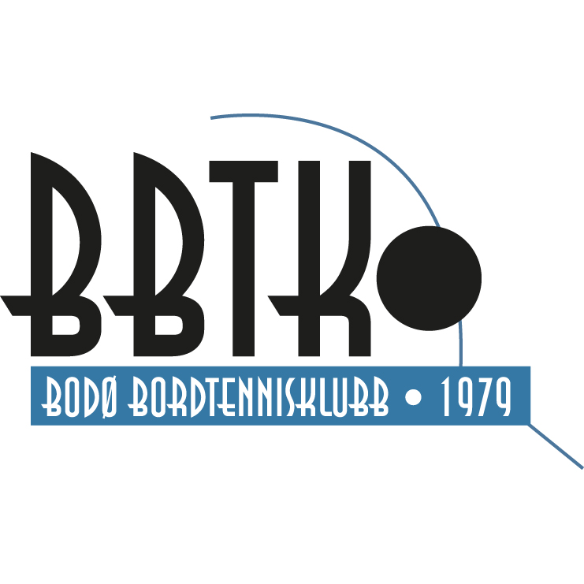 |  | Fødselsdato | 09.00 Rankingpoeng pr. 01.04.18 | På lag med | 09.00 Rekrutt 15 single | 09.00 Veteran 35 single | 13.00 Rekrutt 13 single | 13.00 Herrer A single | 09.00 Herrer A lag | Rekrutt 15 lag | 09.00 Gutter/jenter 11 single
 | Navn/Name |  |  |  | 100 | 140 | 100 | 140 | 310 | 210 | 100
1 |  |  |  |  |  |  |  |  |  |  |  | 0
2 |  |  |  |  |  |  |  |  |  |  |  | 0
3 |  |  |  |  |  |  |  |  |  |  |  | 0
4 |  |  |  |  |  |  |  |  |  |  |  | 0
5 |  |  |  |  |  |  |  |  |  |  |  | 0
6 |  |  |  |  |  |  |  |  |  |  |  | 0
7 |  |  |  |  |  |  |  |  |  |  |  | 0
8 |  |  |  |  |  |  |  |  |  |  |  | 0
9 |  |  |  |  |  |  |  |  |  |  |  | 0
10 |  |  |  |  |  |  |  |  |  |  |  | 0
11 |  |  |  |  |  |  |  |  |  |  |  | 0
12 |  |  |  |  |  |  |  |  |  |  |  | 0
13 |  |  |  |  |  |  |  |  |  |  |  | 0
14 |  |  |  |  |  |  |  |  |  |  |  | 0
15 |  |  |  |  |  |  |  |  |  |  |  | 0
16 |  |  |  |  |  |  |  |  |  |  |  | 0
17 |  |  |  |  |  |  |  |  |  |  |  | 0
18 |  |  |  |  |  |  |  |  |  |  |  | 0
19 |  |  |  |  |  |  |  |  |  |  |  | 0
20 |  |  |  |  |  |  |  |  |  |  |  | 0
 | Total |  |  |  | 0 | 0 | 0 | 0 | 0 | 0 | 0 | 0 | Innbetales kontonr. 4509 30 78660

 | Klubbnavn: |  |  |  |  | Marker spillere på lag med samme farge.
 | Kontaktperson: |  |  |  |  | Kun én klasse pr. bolk.
 | Telefon: |  |  |  |  | Sett opp spillerne kronologisk etter rankingpoeng.
 | E-post: |  |  |  |  | PÅMELDINGSFRISTFRIST 21. APRIL 2018. Skjema sendes: espen@bodobtk.no

